Udziały
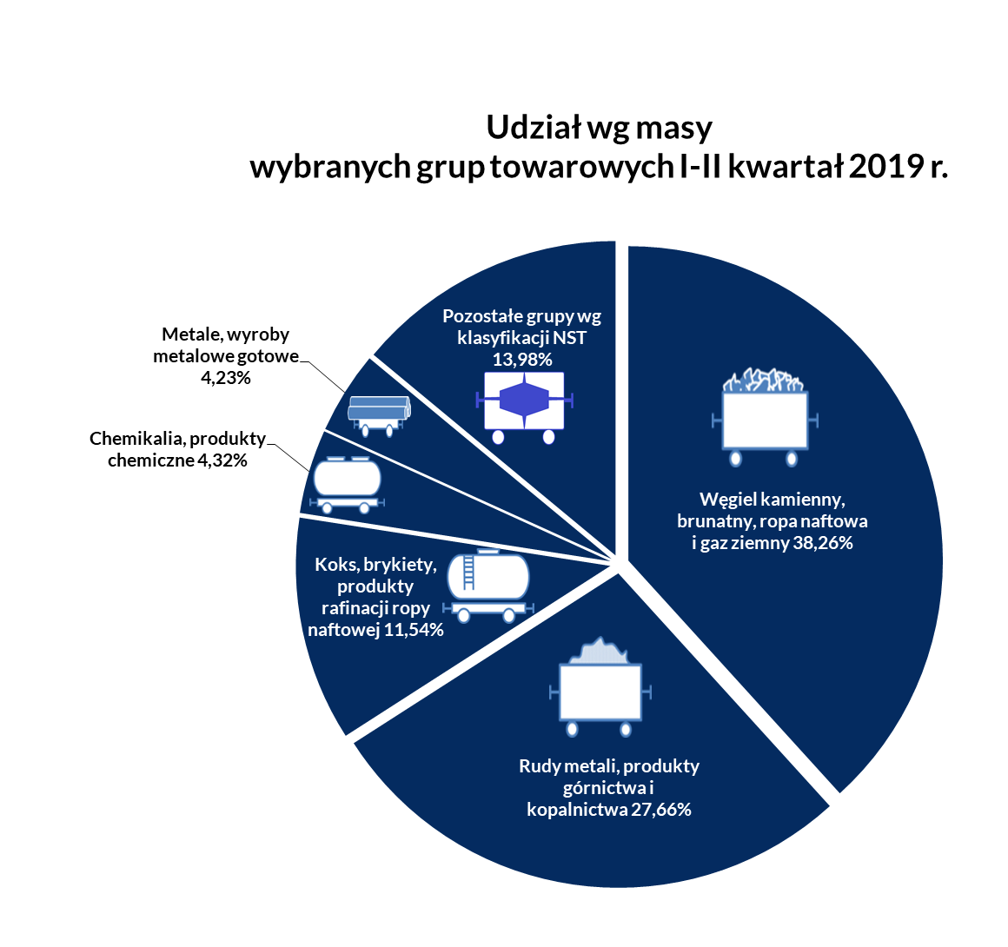
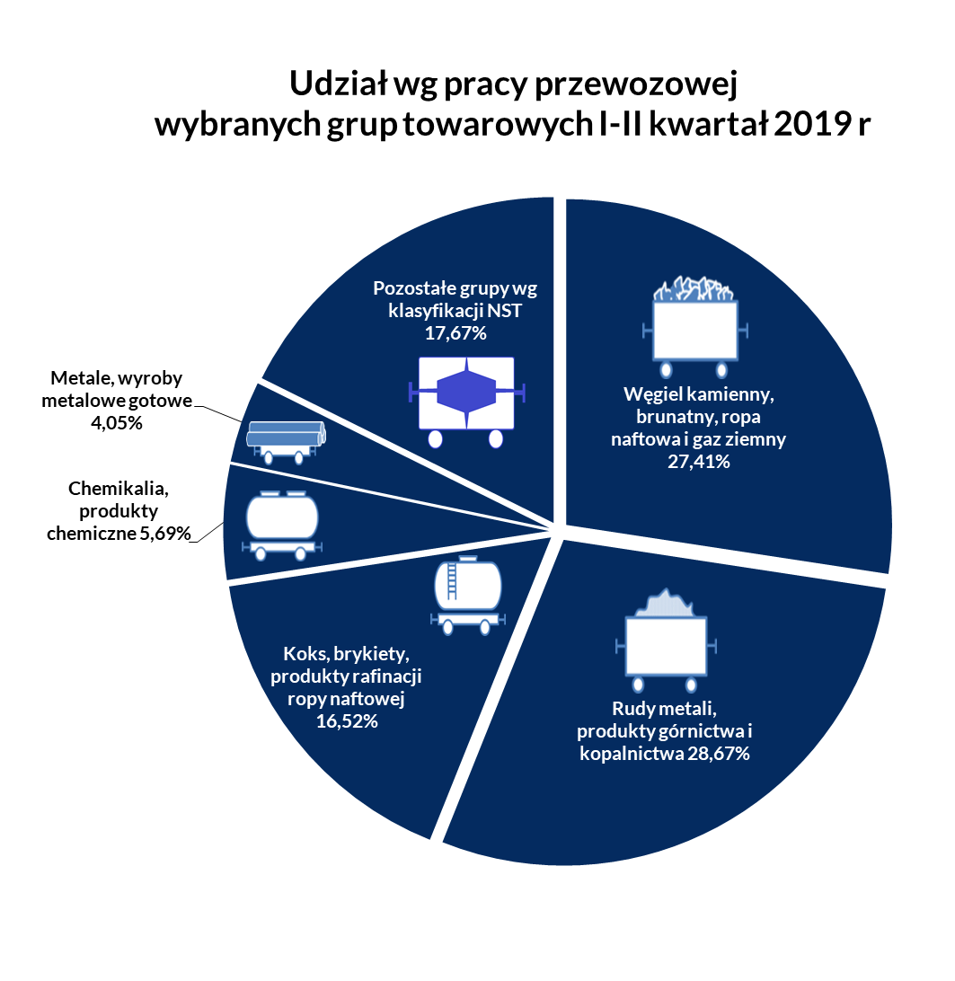
Udział wg masy wybranych grup towarowych narastająco w 2019 r.

Grupy towarowe | I kw. 2019 | I-II kw. 2019 | I-III kw. 2019 | 2019 | 2018
Węgiel kamienny, brunatny, ropa naftowa i gaz ziemny | 40.44% | 38.26% |  |  | 39.16%
Rudy metali, produkty górnictwa i kopalnictwa | 26.31% | 27.66% |  |  | 28.25%
Koks, brykiety, produkty rafinacji ropy naftowej | 11.17% | 11.54% |  |  | 11.22%
Chemikalia, produkty chemiczne | 4.25% | 4.32% |  |  | 3.90%
Metale, wyroby metalowe gotowe | 4.30% | 4.23% |  |  | 4.12%
Pozostałe grupy wg klasyfikacji NST | 13.52% | 13.98% |  |  | 14.03%

Udział wg pracy przewozowej wybranych grup towarowych narastająco w 2019 r.

Grupy towarowe | I kw. 2019 | I-II kw. 2019 | I-III kw. 2019 | 2019 | 2018
Węgiel kamienny, brunatny, ropa naftowa i gaz ziemny | 30.42% | 27.41% |  |  | 26.72%
Rudy metali, produkty górnictwa i kopalnictwa | 26.78% | 28.67% |  |  | 29.97%
Koks, brykiety, produkty rafinacji ropy naftowej | 15.61% | 16.52% |  |  | 15.89%
Chemikalia, produkty chemiczne | 5.48% | 5.69% |  |  | 5.33%
Metale, wyroby metalowe gotowe | 4.40% | 4.05% |  |  | 4.45%
Pozostałe grupy wg klasyfikacji NST | 17.32% | 17.67% |  |  | 17.65%

żródło UTK

Średnia odległość przewozu
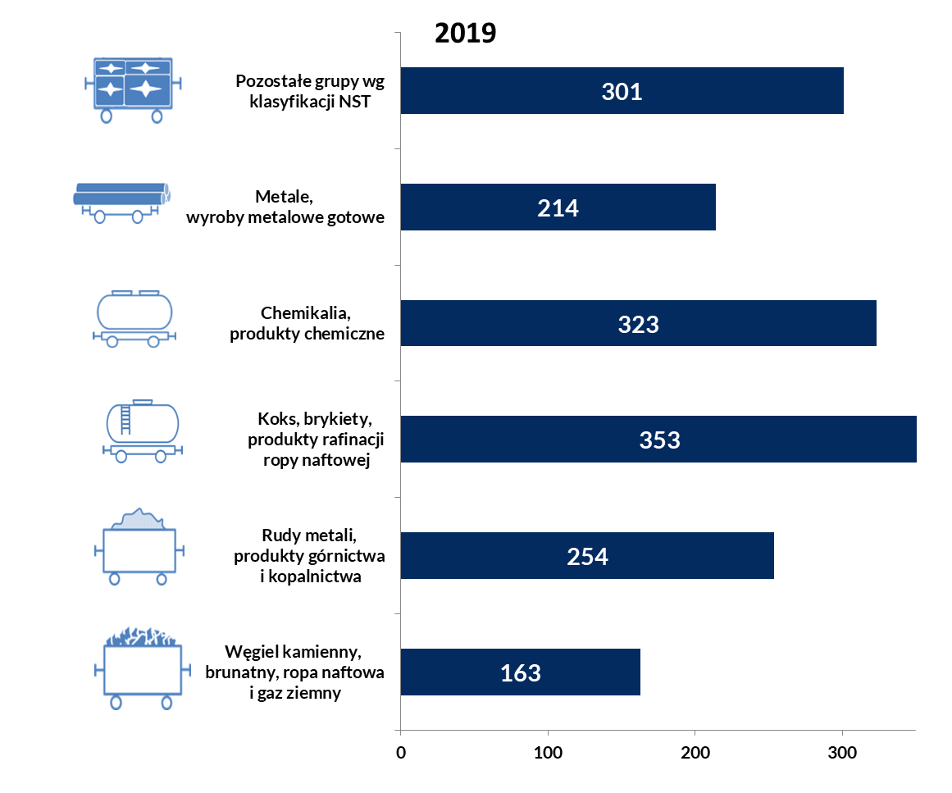
Średnia odległość przewozu dla grup towarowych
 |  |  |  |  |  |  | Średnia odległość przewozu 1 tony w danej grupie towarowej w II kwartale 2019 r. [km]
Grupy towarowe | I kwartał | II kwartał | III kwartał | IV kwartał | rok 2019 | rok 2018
ogółem | 236.9 | 241.1 |  |  | 229.9 | 238.3
Węgiel kamienny, brunatny, ropa naftowa i gaz ziemny | 178.2 | 163.0 |  |  | 170.5 | 162.6
Rudy metali, produkty górnictwa i kopalnictwa | 241.1 | 253.8 |  |  | 245.8 | 252.8
Koks, brykiety, produkty rafinacji ropy naftowej | 330.9 | 352.6 |  |  | 333.3 | 337.4
Chemikalia, produkty chemiczne | 305.4 | 323.3 |  |  | 295.7 | 325.9
Metale, wyroby metalowe gotowe | 242.0 | 214.2 |  |  | 219.2 | 257.2
Pozostałe grupy wg klasyfikacji NST | 303.4 | 300.7 |  |  | 251.3 | 315.1

źródło: UTK

